Condiciones generales
Prueba Banda Muerta TERMOZIPA Unidad 3
 | RESPUESTA | OBSERVACIONES (si se requiere)
REPORTAR EL PROTOCOLO USADO (A O B). | A
Justificación (En caso de no usar protocolo A. Se debe anexar detalle de justificación) | N.A
Inyección (Externa, o interna) | Interna | Tricon
Señal en donde se aplicó el escalón(frecuencia- F- , Referencia de la frecuencia- Fref-, velocidad - v-, referencia de la velocidad- vref) | Velocidad

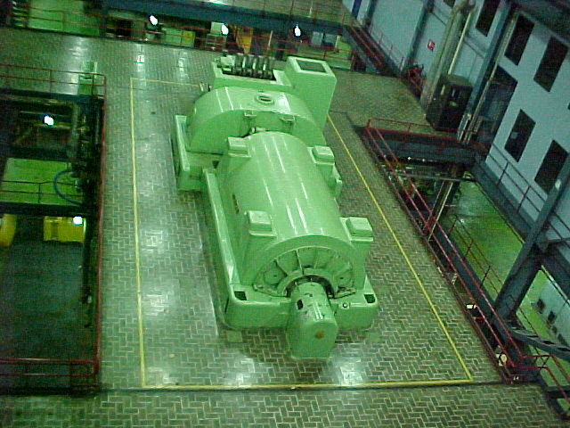
 |  | U 3
 | Caldera | Distral FWC
 | Año inicio operación | 1976
 | Temperatura de Vapor Vivo | 510°C
 | Flujo de Vapor | 276 t/h
 | Configuración Ciclo | Ciclo Rankine de Vapor
 | Combustible Principal | Carbón
 | Turbina | HITACHI
 | Potencia Bruta (MW) | 66
 | Potencia Neta (MW) | 63
 | Mínimo Técnico (MW) | 31
 | Tipo | Condensación simple
 | Etapas | 13
 | Velocidad | 3.600 rpm
 | Extracicones | 5 Extracciones de vapor
 | Presión de vapor Vivo | 87,9 Kg/cm2

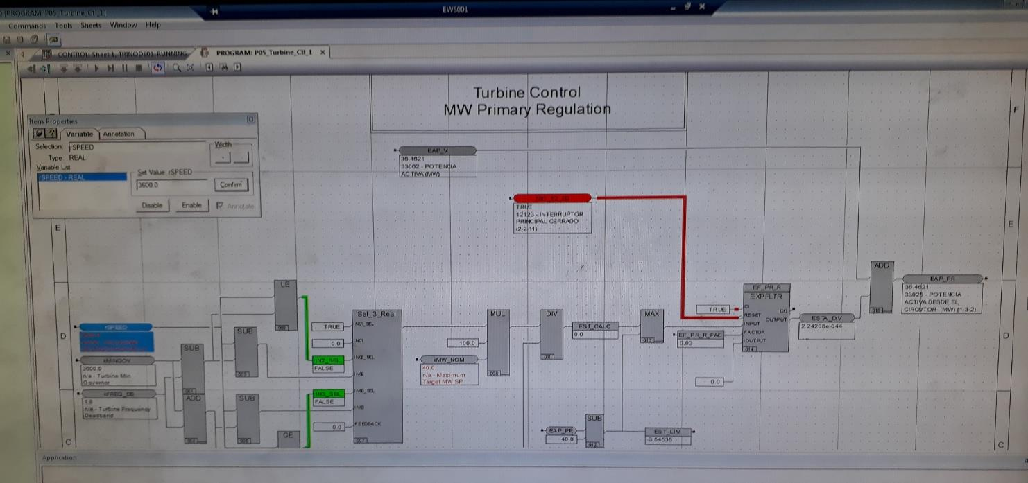

Gráficas cálculo BM
Prueba Banda Muerta TERMOZIPA Unidad 3

FRECUENCIA Vs POTENCIA
 | POTENCIA ACTIVA (MW) | +30MHz | -30MHz | FRECUENCIA (HZ)
2020-10-24 17:05:00 | 60.12 | 60.03 | 59.97 | 60.00
2020-10-24 17:05:01 | 60.12 | 60.03 | 59.97 | 60.00
2020-10-24 17:05:02 | 59.98 | 60.03 | 59.97 | 60.00
2020-10-24 17:05:03 | 59.98 | 60.03 | 59.97 | 60.00
2020-10-24 17:05:04 | 59.98 | 60.03 | 59.97 | 60.00
2020-10-24 17:05:05 | 59.98 | 60.03 | 59.97 | 60.00
2020-10-24 17:05:06 | 59.98 | 60.03 | 59.97 | 60.00
2020-10-24 17:05:07 | 59.98 | 60.03 | 59.97 | 60.00
2020-10-24 17:05:08 | 60.12 | 60.03 | 59.97 | 60.00
2020-10-24 17:05:09 | 60.12 | 60.03 | 59.97 | 60.00
2020-10-24 17:05:10 | 60.12 | 60.03 | 59.97 | 60.00
2020-10-24 17:05:11 | 60.12 | 60.03 | 59.97 | 60.00
2020-10-24 17:05:12 | 60.12 | 60.03 | 59.97 | 60.00
2020-10-24 17:05:13 | 60.12 | 60.03 | 59.97 | 60.00
2020-10-24 17:05:14 | 60.12 | 60.03 | 59.97 | 60.00
2020-10-24 17:05:15 | 60.12 | 60.03 | 59.97 | 60.00
2020-10-24 17:05:16 | 60.12 | 60.03 | 59.97 | 60.00
2020-10-24 17:05:17 | 60.12 | 60.03 | 59.97 | 60.00
2020-10-24 17:05:18 | 60.12 | 60.03 | 59.97 | 60.00
2020-10-24 17:05:19 | 60.12 | 60.03 | 59.97 | 60.00
2020-10-24 17:05:20 | 60.12 | 60.03 | 59.97 | 60.00
2020-10-24 17:05:21 | 60.12 | 60.03 | 59.97 | 60.00
2020-10-24 17:05:22 | 60.01 | 60.03 | 59.97 | 60.00
2020-10-24 17:05:23 | 60.01 | 60.03 | 59.97 | 60.00
2020-10-24 17:05:24 | 60.01 | 60.03 | 59.97 | 60.00
2020-10-24 17:05:25 | 60.01 | 60.03 | 59.97 | 60.00
2020-10-24 17:05:26 | 60.01 | 60.03 | 59.97 | 60.00
2020-10-24 17:05:27 | 60.01 | 60.03 | 59.97 | 60.00
2020-10-24 17:05:28 | 60.01 | 60.03 | 59.97 | 60.00
2020-10-24 17:05:29 | 60.19 | 60.03 | 59.97 | 60.00
2020-10-24 17:05:30 | 60.19 | 60.03 | 59.97 | 60.00
2020-10-24 17:05:31 | 60.19 | 60.03 | 59.97 | 60.00
2020-10-24 17:05:32 | 60.19 | 60.03 | 59.97 | 60.00
2020-10-24 17:05:33 | 60.33 | 60.03 | 59.97 | 60.00
2020-10-24 17:05:34 | 60.12 | 60.03 | 59.97 | 60.00
2020-10-24 17:05:35 | 60.12 | 60.03 | 59.97 | 60.00
2020-10-24 17:05:36 | 60.12 | 60.03 | 59.97 | 60.00
2020-10-24 17:05:37 | 60.12 | 60.03 | 59.97 | 60.00
2020-10-24 17:05:38 | 60.12 | 60.03 | 59.97 | 60.00
2020-10-24 17:05:39 | 60.12 | 60.03 | 59.97 | 60.00
2020-10-24 17:05:40 | 60.12 | 60.03 | 59.97 | 60.00
2020-10-24 17:05:41 | 60.12 | 60.03 | 59.97 | 60.00
2020-10-24 17:05:42 | 60.12 | 60.03 | 59.97 | 60.00
2020-10-24 17:05:43 | 60.12 | 60.03 | 59.97 | 60.00
2020-10-24 17:05:44 | 60.12 | 60.03 | 59.97 | 60.00
2020-10-24 17:05:45 | 59.97 | 60.03 | 59.97 | 60.00
2020-10-24 17:05:46 | 59.97 | 60.03 | 59.97 | 60.00
2020-10-24 17:05:47 | 59.97 | 60.03 | 59.97 | 60.00
2020-10-24 17:05:48 | 59.97 | 60.03 | 59.97 | 60.00
2020-10-24 17:05:49 | 60.07 | 60.03 | 59.97 | 60.00
...

POTENCIA
 | POTENCIA ACTIVA (MW)
2020-10-24 17:05:00 | 60.12
2020-10-24 17:05:01 | 60.12
2020-10-24 17:05:02 | 59.98
2020-10-24 17:05:03 | 59.98
2020-10-24 17:05:04 | 59.98
2020-10-24 17:05:05 | 59.98
2020-10-24 17:05:06 | 59.98
2020-10-24 17:05:07 | 59.98
2020-10-24 17:05:08 | 60.12
2020-10-24 17:05:09 | 60.12
2020-10-24 17:05:10 | 60.12
2020-10-24 17:05:11 | 60.12
2020-10-24 17:05:12 | 60.12
2020-10-24 17:05:13 | 60.12
2020-10-24 17:05:14 | 60.12
2020-10-24 17:05:15 | 60.12
2020-10-24 17:05:16 | 60.12
2020-10-24 17:05:17 | 60.12
2020-10-24 17:05:18 | 60.12
2020-10-24 17:05:19 | 60.12
2020-10-24 17:05:20 | 60.12
2020-10-24 17:05:21 | 60.12
2020-10-24 17:05:22 | 60.01
2020-10-24 17:05:23 | 60.01
2020-10-24 17:05:24 | 60.01
2020-10-24 17:05:25 | 60.01
2020-10-24 17:05:26 | 60.01
2020-10-24 17:05:27 | 60.01
2020-10-24 17:05:28 | 60.01
2020-10-24 17:05:29 | 60.19
2020-10-24 17:05:30 | 60.19
2020-10-24 17:05:31 | 60.19
2020-10-24 17:05:32 | 60.19
2020-10-24 17:05:33 | 60.33
2020-10-24 17:05:34 | 60.12
2020-10-24 17:05:35 | 60.12
2020-10-24 17:05:36 | 60.12
2020-10-24 17:05:37 | 60.12
2020-10-24 17:05:38 | 60.12
2020-10-24 17:05:39 | 60.12
2020-10-24 17:05:40 | 60.12
2020-10-24 17:05:41 | 60.12
2020-10-24 17:05:42 | 60.12
2020-10-24 17:05:43 | 60.12
2020-10-24 17:05:44 | 60.12
2020-10-24 17:05:45 | 59.97
2020-10-24 17:05:46 | 59.97
2020-10-24 17:05:47 | 59.97
2020-10-24 17:05:48 | 59.97
2020-10-24 17:05:49 | 60.07
...

